Model
UPDATE | 2018-06-19 22:45:49
PROJECT | Model
SUBJECT

 |  | 1st Mode | 2nd Mode | 3rd Mode
 |  | 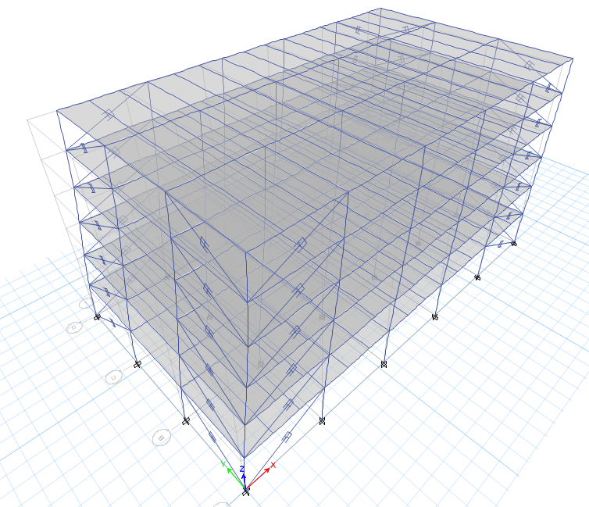 | 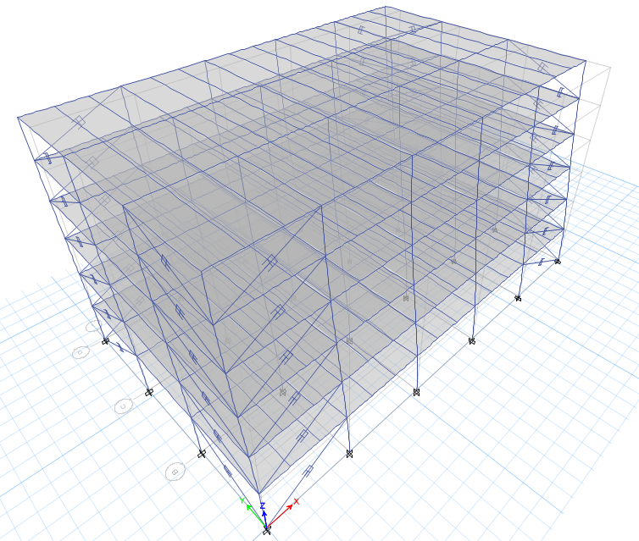 | 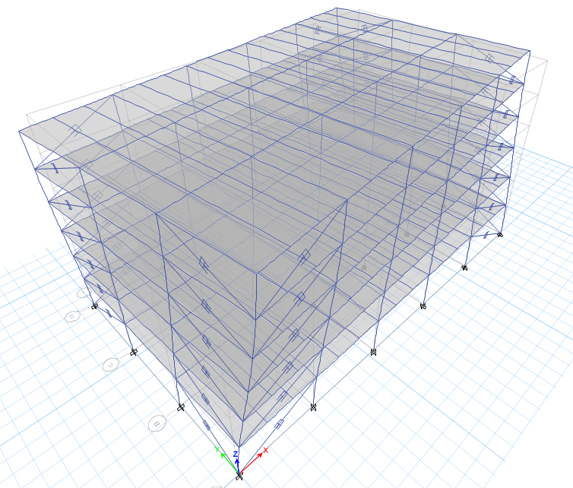

Weight
UPDATE | 2018-06-19 22:45:49
PROJECT | Weight
SUBJECT | Bare Frame
 |  |  | Label | tonf
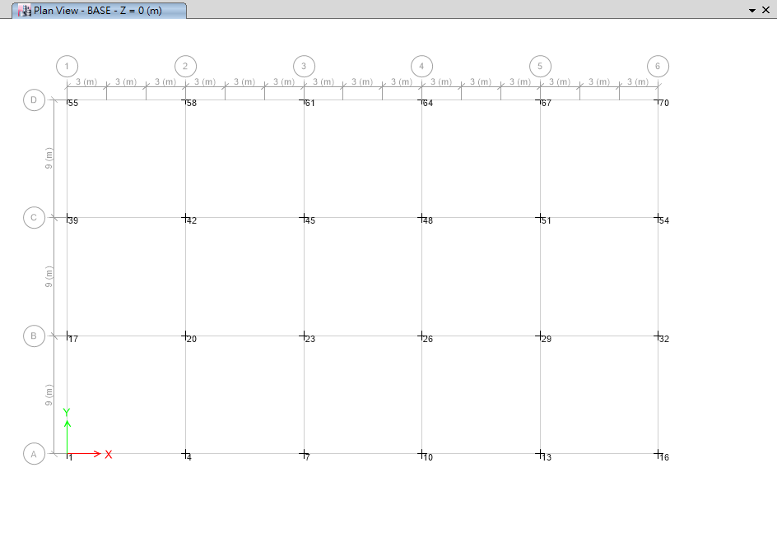
 |  | BASE | 1 | 87.5997 | -1.2118 | 3.1098 | 0
 |  | BASE | 16 | 87.5997 | -1.2118 | -3.1098 | 0
 |  | BASE | 55 | 87.5997 | 1.2118 | 3.1098 | 0
 |  | BASE | 70 | 87.5997 | 1.2118 | -3.1098 | 0
 |  | BASE | 17 | 170.9929 | -0.046 | 6.3768 | 0
 |  | BASE | 32 | 170.9929 | -0.046 | -6.3768 | 0
 |  | BASE | 39 | 170.9929 | 0.046 | 6.3768 | 0
 |  | BASE | 54 | 170.9929 | 0.046 | -6.3768 | 0
 |  | BASE | 4 | 174.4702 | -2.4237 | -0.0076 | 0
 |  | BASE | 13 | 174.4702 | -2.4237 | 0.0076 | 0
 |  | BASE | 58 | 174.4702 | 2.4237 | -0.0076 | 0
 |  | BASE | 67 | 174.4702 | 2.4237 | 0.0076 | 0
 |  | BASE | 7 | 174.7421 | -2.4236 | 0.0006 | 0
 |  | BASE | 10 | 174.7421 | -2.4236 | -0.0006 | 0
 |  | BASE | 61 | 174.7421 | 2.4236 | 0.0006 | 0
 |  | BASE | 64 | 174.7421 | 2.4236 | -0.0006 | 0
 |  | BASE | 20 | 341.4667 | -0.0921 | -0.026 | 0
 |  | BASE | 29 | 341.4667 | -0.0921 | 0.026 | 0
 |  | BASE | 42 | 341.4667 | 0.0921 | -0.026 | 0
 |  | BASE | 51 | 341.4667 | 0.0921 | 0.026 | 0
 |  | BASE | 23 | 341.6658 | -0.092 | 0.0008 | 0
 |  | BASE | 26 | 341.6658 | -0.092 | -0.0008 | 0
 |  | BASE | 45 | 341.6658 | 0.092 | 0.0008 | 0
 |  | BASE | 48 | 341.6658 | 0.092 | -0.0008 | 0

